关系图
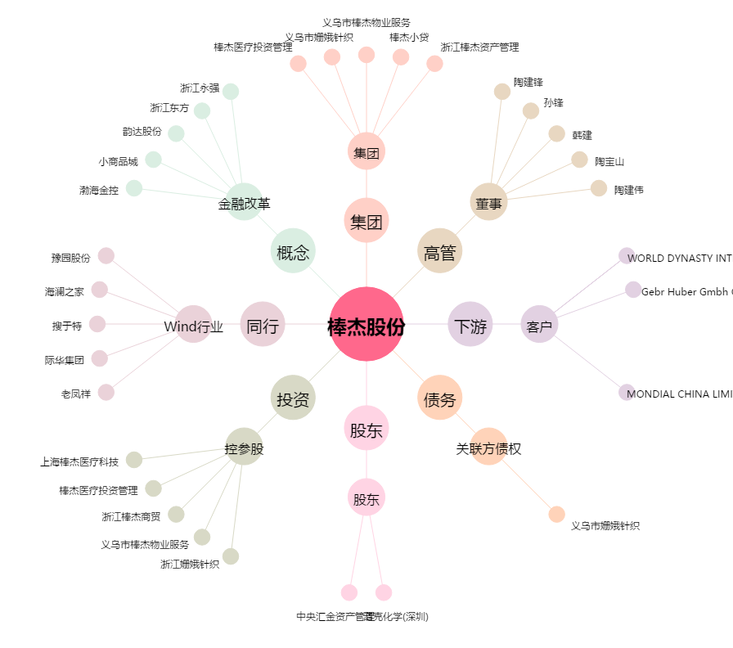
棒杰股份[002634.SZ] - 关系概览图

